T6 MAM 2016
Tableau T6 - Nombre de Maisons d’assistants maternels (MAM) au 31 décembre 2016
 |  |  | Retour au SOMMAIRE
DÉPARTEMENTS |  | EFFECTIF
01 | Ain | 11
02 | Aisne | 2
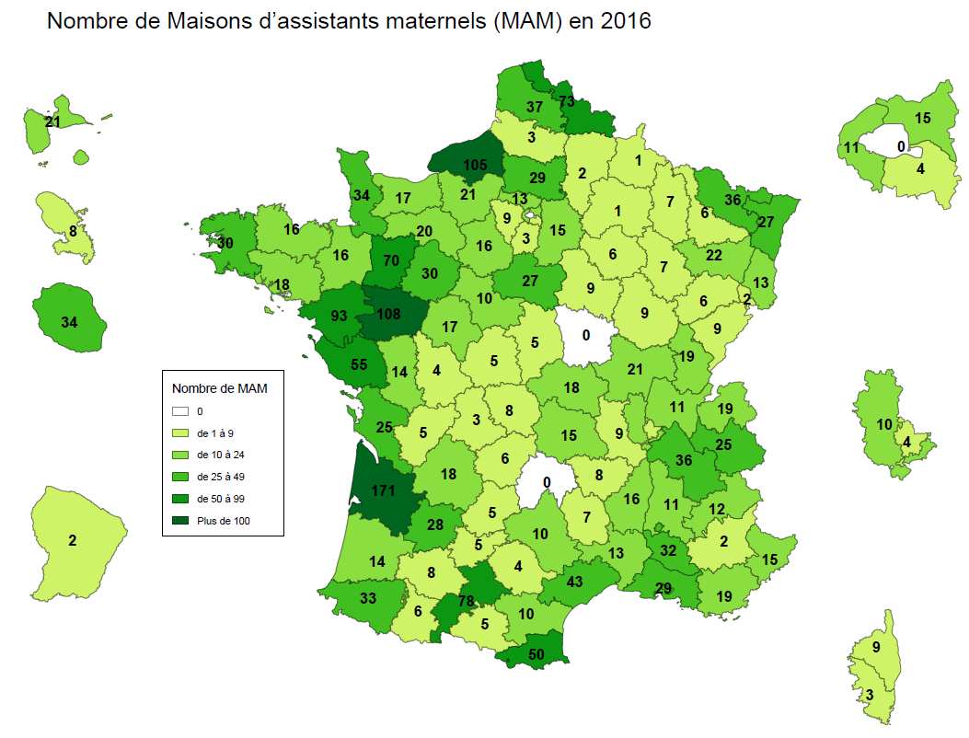
03 | Allier | 18
04 | Alpes de Haute-Provence | 2
05 | Hautes-Alpes | 12
06 | Alpes-Maritimes | 15
07 | Ardèche | 16
08 | Ardennes | 1
09 | Ariège | 5
10 | Aube | 6
11 | Aude | 10
12 | Aveyron | 10
13 | Bouches-du-Rhône | 29
14 | Calvados | 17
15 | Cantal | 0
16 | Charente | 5
17 | Charente-Maritime | 25
18 | Cher | 5
19 | Corrèze | 6
2A | Corse du Sud | 3
2B | Haute-Corse | 9
21 | Côte-d'Or | 9
22 | Côtes-d'Armor | 16
23 | Creuse | 8
24 | Dordogne | 18
25 | Doubs | 9
26 | Drôme | 11
27 | Eure | 21
28 | Eure-et-loir | 16
29 | Finistère | 30
30 | Gard | 13
31 | Haute-Garonne | 78
32 | Gers | 8
33 | Gironde | 171
34 | Hérault | 43
35 | Ille-et-Vilaine | 16
36 | Indre | 5
37 | Indre-et-Loire | 17
38 | Isère | 36
39 | Jura | 19
40 | Landes | 14
41 | Loir-et-Cher | 10
42 | Loire | 9
43 | Haute-Loire | 8
44 | Loire-Atlantique | 93
45 | Loiret | 27
46 | Lot | 5
47 | Lot-et-Garonne | 28
48 | Lozère | 7
49 | Maine-et-Loire | 108
50 | Manche | 34
51 | Marne | 1
52 | Haute-Marne | 7
53 | Mayenne | 70
54 | Meurthe-et-Moselle | 6
55 | Meuse | 7
56 | Morbihan | 18
57 | Moselle | 36
58 | Nièvre | 0
59 | Nord | 73
60 | Oise | 29
61 | Orne | 20
62 | Pas-de-Calais | 37
63 | Puy-de-Dôme | 15
64 | Pyrénées-Atlantiques | 33
65 | Hautes-Pyrénées | 6
66 | Pyrénées-Orientales | 50
67 | Bas-Rhin | 27
68 | Haut-Rhin | 13
69D | Rhône | 10
69M | Lyon métropole (Grand Lyon) | 4
70 | Haute-Saône | 6
71 | Saône-et-Loire | 21
72 | Sarthe | 30
73 | Savoie | 25
74 | Haute-Savoie | 19
75 | Paris | 0
76 | Seine-Maritime | 105
77 | Seine-et-Marne | 15
78 | Yvelines | 9
79 | Deux-Sèvres | 14
80 | Somme | 3
81 | Tarn | 4
82 | Tarn-et-Garonne | 5
83 | Var | 19
84 | Vaucluse | 32
85 | Vendée | 55
86 | Vienne | 4
87 | Haute-Vienne | 3
88 | Vosges | 22
89 | Yonne | 9
90 | Territoire de Belfort | 2
91 | Essonne | 3
92 | Hauts-de-Seine | 11
93 | Seine-Saint-Denis | 15
94 | Val-de-Marne | 4
95 | Val-d'Oise | 13
971 | Guadeloupe | 21
972 | Martinique | 8
973 | Guyane | 2
974 | Réunion | 34

TOTAL estimé France métropolitaine |  | 2,004
TOTAL estimé DROM (hors Mayotte) |  | 65
TOTAL estimé France entière (hors Mayotte) |  | 2,069
Source : DREES, Enquête Aide sociale 2016 (Volet PMI).

